参加メッセージ付
「TEAM EXPO 2025」プログラムロゴマーク使用届出書（参加メッセージ付）
●事前に「TEAM EXPO 2025」プログラムロゴマーク使用に関する規約、「TEAM EXPO 2025」プログラムロゴマークガイドラインをご確認ください。
●届出書の提出からロゴマークの送信まで５営業日ほどかかります。
●届出書はExcelのままパスワードをつけずメールでお送りください。（不都合が生じる場合は事務局へご連絡ください。）
●ロゴマークのデザインは、ガイドラインの６ページをご確認ください。
●参加メッセージ付ロゴマークは、企業・団体等のホームページ、SNS、ブログ等のトップページでのみ使用できます。

 |  |  | 事務局確認用
●ロゴマークの使用状況が分かる資料（イメージ画像等）をあわせて提出してください。
届出日
登録種別
登録名称
チーム名
登録済URL
担当者
e-mail
掲載媒体 | 〇 | ・企業・団体等のホームページ、SNS、ブログ等のトップページ | 〇

その他
「TEAM EXPO 2025」プログラムロゴマーク使用届出書（その他）
●事前に「TEAM EXPO 2025」プログラムロゴマーク使用に関する規約、「TEAM EXPO 2025」プログラムロゴマークガイドラインをご確認ください。
●届出書の提出からロゴマークの送信まで５営業日ほどかかります。
●届出書はExcelのままパスワードをつけずメールでお送りください。（不都合が生じる場合は事務局へご連絡ください。）
●ロゴマークのデザインは、ガイドラインの３～５、７ページをご確認ください。
●その他ロゴマークは、企業・団体等のホームページ、SNS、ブログ等のトップページでは使用できません。

 |  | 事務局確認用
●ロゴマークの使用状況が分かる資料（イメージ画像等）をあわせて提出してください。
届出日
登録種別
登録名称
チーム名
登録済URL
担当者
e-mail
掲載媒体 ※複数選択可 | 情報発信媒体（ニュースリリース、ホームページ、SNS、ブログ、提案資料、講演資料、パンフレット、テレビ、サイネージ、屋外広告、交通広告、新聞広告、雑誌広告、ポスター、チラシなど）
 | 企業・団体等の組織内部において使用する物品類（名刺、事務用品（ペン類、メモ帳等）、封筒、社内報・会報誌 、会員証、什器備品類など）
 | 企業・団体等の組織外部に向けて使用する物品類（業務用車、懸垂幕、横断幕、のぼり旗など）
掲載媒体（上記以外） ※具体的にご記入ください。

例＠共創C
「TEAM EXPO 2025」プログラムロゴマーク使用届出書（参加メッセージ付）
●事前に「TEAM EXPO 2025」プログラムロゴマーク使用に関する規約、「TEAM EXPO 2025」プログラムロゴマークガイドラインをご確認ください。
●届出書の提出からロゴマークの送信まで５営業日ほどかかります。
●届出書はExcelのままパスワードをつけずメールでお送りください。（不都合が生じる場合は事務局へご連絡ください。）
●ロゴマークのデザインは、ガイドラインの６ページをご確認ください。
●参加メッセージ付ロゴマークは、企業・団体等のホームページ、SNS、ブログ等のトップページでのみ使用できます。
●ロゴマークの使用状況が分かる資料（イメージ画像等）をあわせて提出してください。

 |  |  | 事務局確認用
●ロゴマークの使用状況が分かる資料（イメージ画像等）をあわせて提出してください。
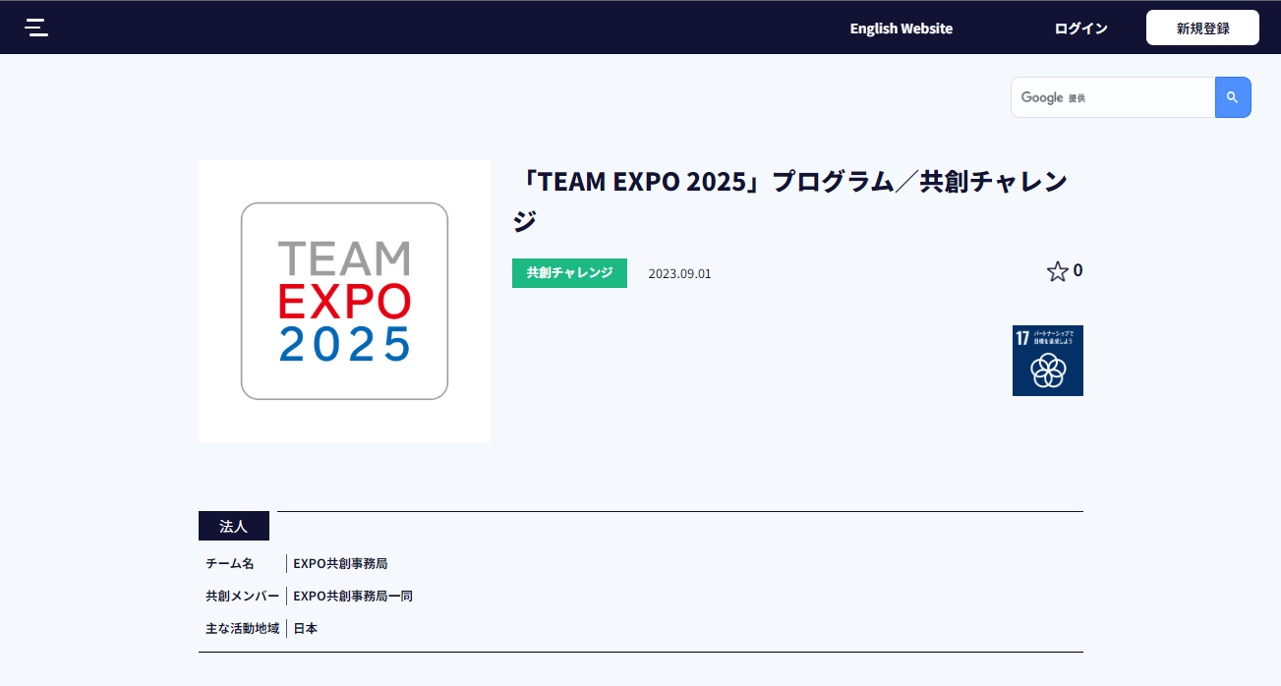
届出日 | 2023-09-01 |  | 2023-09-01
登録種別 | 共創チャレンジ |  | 共創チャレンジ
共創チャレンジ名称 | ※右図の青枠部分をコピーして貼り付けてください。 |  | ※右図の青枠部分をコピーして貼り付けてください。
チーム名 | ※右図の黄枠部分をコピーして貼り付けてください。 |  | ※右図の黄枠部分をコピーして貼り付けてください。
共創チャレンジ登録済URL | ※右図の赤枠部分をコピーして貼り付けてください。 |  | ※右図の赤枠部分をコピーして貼り付けてください。
担当者 | 万博 やる蔵 |  | 万博 やる蔵
e-mail | te2025-logo@expo2025.or.jp |  | te2025-logo@expo2025.or.jp
掲載媒体 | 〇 | ・企業・団体等のホームページ、SNS、ブログ等のトップページ | 〇

例＠共創P
「TEAM EXPO 2025」プログラムロゴマーク使用届出書（その他）
●事前に「TEAM EXPO 2025」プログラムロゴマーク使用に関する規約、「TEAM EXPO 2025」プログラムロゴマークガイドラインをご確認ください。
●届出書の提出からロゴマークの送信まで５営業日ほどかかります。
●届出書はExcelのままパスワードをつけずメールでお送りください。（不都合が生じる場合は事務局へご連絡ください。）
●ロゴマークのデザインは、ガイドラインの３～５、７ページをご確認ください。
●その他ロゴマークは、企業・団体等のホームページ、SNS、ブログ等のトップページでは使用できません。
●ロゴマークの使用状況が分かる資料（イメージ画像等）をあわせて提出してください。

 |  |  | 事務局確認用
●ロゴマークの使用状況が分かる資料（イメージ画像等）をあわせて提出してください。
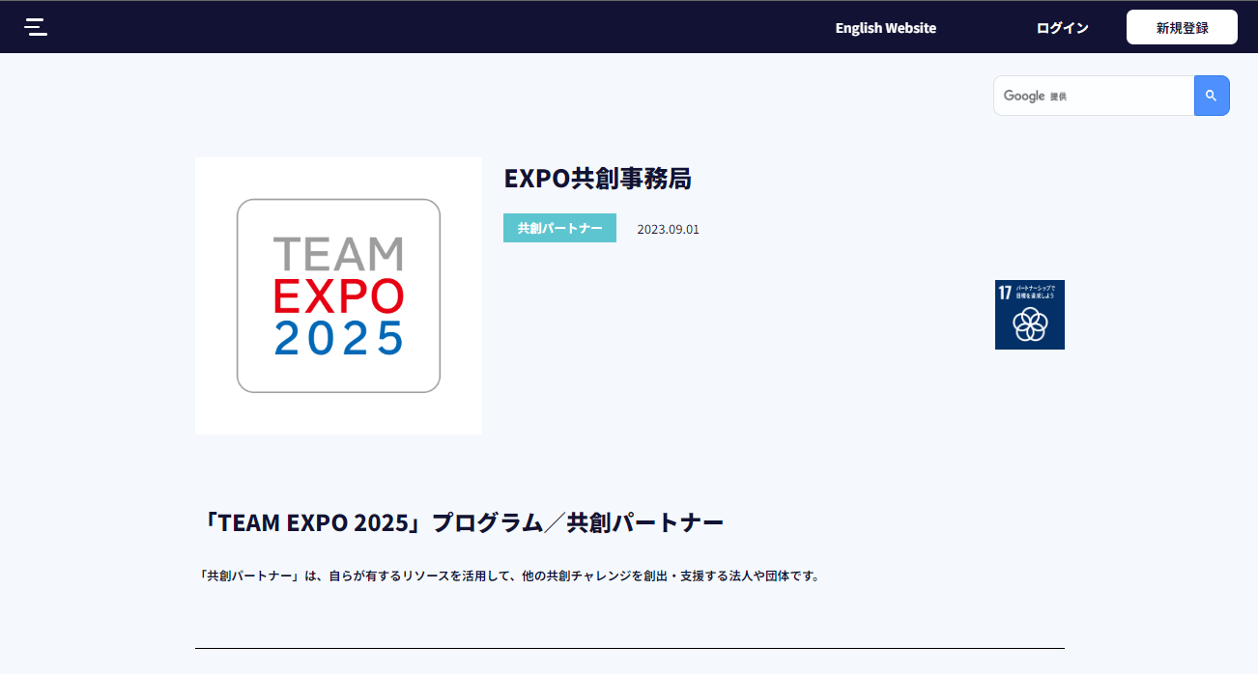
届出日 | 2023-09-01 |  | 2023-09-01
登録種別 | 共創パートナー |  | 共創パートナー
共創パートナー名称 | ※右図の青枠部分をコピーして貼り付けてください。 |  | ※右図の青枠部分をコピーして貼り付けてください。
チーム名 | 共創パートナーは、チーム名のご入力不要となります。 |  | 共創パートナーは、チーム名のご入力不要となります。
共創パートナー登録済URL | ※右図の赤枠部分をコピーして貼り付けてください。 |  | ※右図の赤枠部分をコピーして貼り付けてください。
担当者 | 共創 のぞむ |  | 共創 のぞむ
e-mail | te2025-logo@expo2025.or.jp |  | te2025-logo@expo2025.or.jp
掲載媒体 ※複数選択可 | 〇 | 情報発信媒体（ニュースリリース、ホームページ、SNS、ブログ、提案資料、講演資料、パンフレット、テレビ、サイネージ、屋外広告、交通広告、新聞広告、雑誌広告、ポスター、チラシなど） | 〇
 | 〇 | 企業・団体等の組織内部において使用する物品類（名刺、事務用品（ペン類、メモ帳等）、封筒、社内報・会報誌 、会員証、什器備品類など） | 〇
 | 〇 | 企業・団体等の組織外部に向けて使用する物品類（業務用車、懸垂幕、横断幕、のぼり旗など） | 〇
掲載媒体（上記以外） ※具体的にご記入ください。

